Costos Ganadas
No. | DESCRIPCIÓN | DESCRIPCIÓN SINERGIA 17 SRL DE CV
27 | 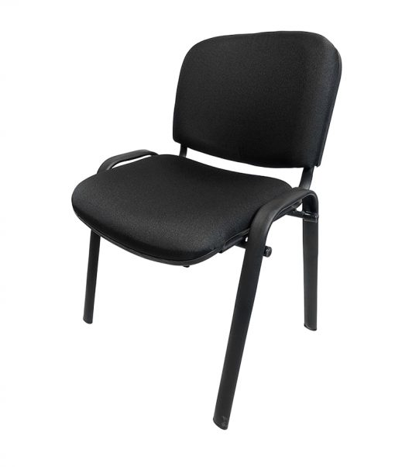 Silla apilable fija para visitas 510 x 550 x 850 mm. | SILLA APILABLE FIJA PARA VISITAS 510 x 550 x 850MM Características: fabricado con el menor número de piezas que permita el material, con la finalidad de minimizar el uso de uniones, los dobleces se realizan en acero deberán efectuarse en frío, con la finalidad de no alterar las características físicas del material por el uso de procesos térmicos. Los dobleces deberán estar alineados correctamente y sin deformaciones, uniones entre componentes mediante un perfecto ensamble. Estructura: base de 2 patas en forma de "U" invertida fabricadas con tubular metálico en sección rectangular redondeada de acero al carbono de 1/2" x 11/8" en Cal.16 con refuerzo por medio de tubular redondo de acero al carbono de 1/2" Cal.16, la estructura del respaldo se soldará a éste tubular. Respaldo consta de 2 piezas en forma de "L" fabricadas con tubular metálico en sección rectangular redondeada de acero al carbono de 1/2" x 11/8" Cal.16. Asiento y Respaldo se estructurarán con polipropileno de alta densidad con acojinamiento fabricado a base de espuma de poliuretano con una densidad de 60 kg/m3 y tapizados en tela de pliana color negro, con resistencia al rompimiento, al rasgado, a la abrasión, decoloración y a la flama clase 1. Unión metálica entre sí con soldadura en cordones completos y uniformes de micro alambre aplicada con sistema MIG que no deja escoria mediante desbaste y/o pulido permitiendo un acabado con el menor relieve posible. Los conectores no contaminan el material que sujetan, sin interferir con la función del mobiliario ni ser visibles en la cara expuesta. Regatones: rectangulares redondeados de embutir, fabricados de polipropileno de alto impacto con un peralte efectivo de 5mm. Pintura electrostática epóxica color negro de horneo en un rango de entre 180°C y 210°C previo desengrasado y fosfatado. Todas las medidas referidas en la presente podrán tener una tolerancia de fabricación de +/-5mm. Se podrán aceptar variaciones en las dimensiones, siempre y cuando los requer
30 | 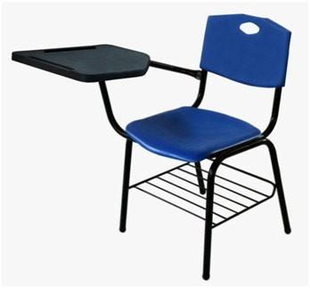 Silla de paleta. | SILLA DE PALETA Características: Asiento-respaldo en polipropileno color naranja Pantone 3588C fabricados en resina plástica de copolimeración resistencia al impacto IZOS D-256 (non break), índice de fluidez D-1238 de 6gr/10min, con aditivación antiestática y de no marcado (non blush), texturizados en la cara y ensamblado en la parte posterior con 2 remaches tipo pop de ala corta con espesor de pared de 3.5mm con vena de soporte a manera de marco perimetral y 14 venas de refuerzo, cuenta con asa en forma de rombo para facilitar el acomodo de la silla. El asiento con canto perimetral en forma de semirizo boleado y las esquinas redondeadas en la parte posterior llevará 6 orejas con refuerzo a base de venas para sujeción a la estructura con remaches tipo pop, en la parte frontal lleva una vena cajeada, 2 laterales frontales y 3 venas posteriores de refuerzo el asiento con espesor de 3.8mm. Medidas generales 455mm x 443mm. Brazo de paleta en color negro: en tubular redondo de 1” de diámetro lamina negra Cal.18, 2 piezas dobladas según diseño, unidas entre sí por dos listones en lámina negra Cal.14. En la parte superior para sostener la paleta llevará dobles y preparación a base de barrenos para ensamble de la paleta con tornillos No.10-12 x 1 1/2”. Estructura: metálica en color negro formada por dos ansillas en forma de “U” invertidas y un soporte receptor del asiento y respaldo según diseño en tubular de 25.4 mm (1”) de diámetro lamina Cal.18 además llevará un refuerzo posterior en tubular redondo de 3/4” Cal. 18. Paleta en color negro: tipo cubierta de 420mm x 420mm con una para alumnos diestros o zurdos con 2 lapiceras con ángulo de salida para mayor funcionalidad fabricada en resina de copolimero de polipropileno de alta resistencia en color negro con múltiples nervaduras en la contrataca y llevará preparación a base de pivotes y 3 zonas con venas cajeadas para ensamble al brazo de la estructura con pijas con aditivo antiestático, texturizada en la cara expuesta. P | 